MDA
MDA
2.481 | 100
1.673 | 50
0.994 | 25
0.513 | 12.5
0.288 | 6.25
0.122 | 3.125
0 | 0
 | absorbans | abs-blank | expected | result
std1 | 2.511 | 2.481 | 100 | 99.11
std2 | 1.703 | 1.673 | 50 | 52.40
std3 | 1.024 | 0.994 | 25 | 24.30
std4 | 0.543 | 0.513 | 12.5 | 10.55
std5 | 0.318 | 0.288 | 6.25 | 5.87
std6 | 0.152 | 0.122 | 3.125 | 3.14
blank | 0.03 | 0 | 0 | 1.51

 |  |  |  |  | concentratıon (nmol/L)

Numune | absorbans | blank | abs-blank | result(nmol/L)
KURKUMİN-AKCİĞER-501 | 1.21 | 0.03 | 1.18 | 30.98
KURKUMİN-AKCİĞER-502 | 0.79 | 0.03 | 0.76 | 16.97
KURKUMİN-AKCİĞER-503 | 1.9 | 0.03 | 1.87 | 62.46
KURKUMİN-AKCİĞER-504 | 2.03 | 0.03 | 2 | 69.57
KURKUMİN-AKCİĞER-505 | 1.82 | 0.03 | 1.79 | 58.27
KURKUMİN-AKCİĞER-506 | 2.11 | 0.03 | 2.08 | 74.13
KURKUMİN-AKCİĞER-507 | 2.05 | 0.03 | 2.02 | 70.70
KURKUMİN-AKCİĞER-508 | 1.96 | 0.03 | 1.93 | 65.70
KURKUMİN-AKCİĞER-509 | 2.02 | 0.03 | 1.99 | 69.01
KURKUMİN-KARACİĞER-501 | 1.84 | 0.03 | 1.81 | 59.31
KURKUMİN-KARACİĞER-502 | 2.05 | 0.03 | 2.02 | 70.70
KURKUMİN-KARACİĞER-503 | 2.09 | 0.03 | 2.06 | 72.98
KURKUMİN-KARACİĞER-504 | 2.09 | 0.03 | 2.06 | 72.98
KURKUMİN-KARACİĞER-505 | 2.03 | 0.03 | 2 | 69.57
KURKUMİN-KARACİĞER-506 | 1.95 | 0.03 | 1.92 | 65.15
KURKUMİN-KARACİĞER-507 | 0.52 | 0.03 | 0.49 | 10.02
KURKUMİN-KARACİĞER-508 | 1.71 | 0.03 | 1.68 | 52.75
KURKUMİN-KARACİĞER-509 | 1.52 | 0.03 | 1.49 | 43.83
KURKUMİN-BÖBREK-501 | 1.46 | 0.03 | 1.43 | 41.17
KURKUMİN-BÖBREK-502 | 2.12 | 0.03 | 2.09 | 74.71
KURKUMİN-BÖBREK-503 | 1.07 | 0.03 | 1.04 | 25.88
KURKUMİN-BÖBREK-504 | 0.63 | 0.03 | 0.6 | 12.66
KURKUMİN-BÖBREK-505 | 1.16 | 0.03 | 1.13 | 29.11
KURKUMİN-BÖBREK-506 | 1.31 | 0.03 | 1.28 | 34.89
KURKUMİN-BÖBREK-507 | 1.02 | 0.03 | 0.99 | 24.16
KURKUMİN-BÖBREK-508 | 1.19 | 0.03 | 1.16 | 30.23
KURKUMİN-BÖBREK-509 | 1.82 | 0.03 | 1.79 | 58.27
KURKUMİN-İLEUM-501 | 1.85 | 0.03 | 1.82 | 59.83
KURKUMİN-İLEUM-502 | 1.63 | 0.03 | 1.6 | 48.89
KURKUMİN-İLEUM-503 | 1.84 | 0.03 | 1.81 | 59.31
KURKUMİN-İLEUM-504 | 1.58 | 0.03 | 1.55 | 46.56
KURKUMİN-İLEUM-505 | 1.72 | 0.03 | 1.69 | 53.24
KURKUMİN-İLEUM-506 | 0.94 | 0.03 | 0.91 | 21.53
KURKUMİN-İLEUM-507 | 1.77 | 0.03 | 1.74 | 55.73
KURKUMİN-İLEUM-508 | 0.88 | 0.03 | 0.85 | 19.65
KURKUMİN-İLEUM-509 | 0.28 | 0.03 | 0.25 | 5.19
KURKUMİN-TESTİS-501 | 0.75 | 0.03 | 0.72 | 15.84
KURKUMİN-TESTİS-502 | 1.09 | 0.03 | 1.06 | 26.58
KURKUMİN-TESTİS-503 | 1.48 | 0.03 | 1.45 | 42.05
KURKUMİN-TESTİS-504 | 1.31 | 0.03 | 1.28 | 34.89
KURKUMİN-TESTİS-505 | 0.98 | 0.03 | 0.95 | 22.83
KURKUMİN-TESTİS-506 | 1.09 | 0.03 | 1.06 | 26.58
KURKUMİN-TESTİS-507 | 1.38 | 0.03 | 1.35 | 37.76
KURKUMİN-TESTİS-508 | 1.78 | 0.03 | 1.75 | 56.23
KURKUMİN-TESTİS-509 | 1.8 | 0.03 | 1.77 | 57.25
KONTROL-AKCİĞER-491 | 0.51 | 0.03 | 0.48 | 9.79
KONTROL-AKCİĞER-492 | 2 | 0.03 | 1.97 | 67.90
KONTROL-AKCİĞER-493 | 1.94 | 0.03 | 1.91 | 64.61
KONTROL-AKCİĞER-494 | 1.04 | 0.03 | 1.01 | 24.84
KONTROL-AKCİĞER-495 | 0.77 | 0.03 | 0.74 | 16.40
KONTROL-AKCİĞER-496 | 0.85 | 0.03 | 0.82 | 18.73
KONTROL-AKCİĞER-497 | 0.93 | 0.03 | 0.9 | 21.21
KONTROL-AKCİĞER-498 | 0.99 | 0.03 | 0.96 | 23.16
KONTROL-AKCİĞER-499 | 0.98 | 0.03 | 0.95 | 22.83
KONTROL-AKCİĞER-500 | 1.12 | 0.03 | 1.09 | 27.65
KONTROL-KARACİĞER-491 | 2 | 0.03 | 1.97 | 67.90
KONTROL-KARACİĞER-492 | 2.01 | 0.03 | 1.98 | 68.45
KONTROL-KARACİĞER-493 | 2.09 | 0.03 | 2.06 | 72.98
KONTROL-KARACİĞER-494 | 1.68 | 0.03 | 1.65 | 51.28
KONTROL-KARACİĞER-495 | 1.54 | 0.03 | 1.51 | 44.73
KONTROL-KARACİĞER-496 | 0.92 | 0.03 | 0.89 | 20.89
KONTROL-KARACİĞER-497 | 1.66 | 0.03 | 1.63 | 50.32
KONTROL-KARACİĞER-498 | 2.16 | 0.03 | 2.13 | 77.05
KONTROL-KARACİĞER-499 | 1.67 | 0.03 | 1.64 | 50.80
KONTROL-KARACİĞER-500 | 1.61 | 0.03 | 1.58 | 47.95
KONTROL-BÖBREK-491 | 0.42 | 0.03 | 0.39 | 7.85
KONTROL-BÖBREK-492 | 1.53 | 0.03 | 1.5 | 44.28
KONTROL-BÖBREK-493 | 0.79 | 0.03 | 0.76 | 16.97
KONTROL-BÖBREK-494 | 1.76 | 0.03 | 1.73 | 55.23
KONTROL-BÖBREK-495 | 1.93 | 0.03 | 1.9 | 64.07
KONTROL-BÖBREK-496 | 1.81 | 0.03 | 1.78 | 57.76
KONTROL-BÖBREK-497 | 1.87 | 0.03 | 1.84 | 60.87
KONTROL-BÖBREK-498 | 1.78 | 0.03 | 1.75 | 56.23
KONTROL-BÖBREK-499 | 2.28 | 0.03 | 2.25 | 84.29
KONTROL-BÖBREK-500 | 2.19 | 0.03 | 2.16 | 78.83
KONTROL-İLEUM-491 | 0.99 | 0.03 | 0.96 | 23.16
KONTROL-İLEUM-492 | 1.97 | 0.03 | 1.94 | 66.24
KONTROL-İLEUM-493 | 1.78 | 0.03 | 1.75 | 56.23
KONTROL-İLEUM-494 | 1.56 | 0.03 | 1.53 | 45.64
KONTROL-İLEUM-495 | 1.51 | 0.03 | 1.48 | 43.38
KONTROL-İLEUM-496 | 0.82 | 0.03 | 0.79 | 17.84
KONTROL-İLEUM-497 | 1.83 | 0.03 | 1.8 | 58.79
KONTROL-İLEUM-498 | 1.46 | 0.03 | 1.43 | 41.17
KONTROL-İLEUM-499 | 1.96 | 0.03 | 1.93 | 65.70
KONTROL-İLEUM-500 | 1.25 | 0.03 | 1.22 | 32.52
KONTROL-TESTİS-491 | 2.09 | 0.03 | 2.06 | 72.98
KONTROL-TESTİS-492 | 1.8 | 0.03 | 1.77 | 57.25
KONTROL-TESTİS-493 | 1.75 | 0.03 | 1.72 | 54.72
KONTROL-TESTİS-494 | 0.74 | 0.03 | 0.71 | 15.56
KONTROL-TESTİS-495 | 1.56 | 0.03 | 1.53 | 45.64
KONTROL-TESTİS-496 | 0.07 | 0.03 | 0.04 | 2.01
KONTROL-TESTİS-497 | 0.38 | 0.03 | 0.35 | 7.05
KONTROL-TESTİS-498 | 0.59 | 0.03 | 0.56 | 11.67
KONTROL-TESTİS-499 | 0.34 | 0.03 | 0.31 | 6.28
KONTROL-TESTİS-500 | 0.97 | 0.03 | 0.94 | 22.50
KARBONTETRAKLORÜR-AKCİĞER-511 | 0.99 | 0.03 | 0.96 | 23.16
KARBONTETRAKLORÜR-AKCİĞER-512 | 0.69 | 0.03 | 0.66 | 14.21
KARBONTETRAKLORÜR-AKCİĞER-513 | 0.87 | 0.03 | 0.84 | 19.34
KARBONTETRAKLORÜR-AKCİĞER-514 | 1.07 | 0.03 | 1.04 | 25.88
KARBONTETRAKLORÜR-AKCİĞER-515 | 0.79 | 0.03 | 0.76 | 16.97
KARBONTETRAKLORÜR-AKCİĞER-516 | 1.56 | 0.03 | 1.53 | 45.64
KARBONTETRAKLORÜR-AKCİĞER-517 | 0.98 | 0.03 | 0.95 | 22.83
KARBONTETRAKLORÜR-AKCİĞER-518 | 0.75 | 0.03 | 0.72 | 15.84
KARBONTETRAKLORÜR-AKCİĞER-519 | 0.68 | 0.03 | 0.65 | 13.94
KARBONTETRAKLORÜR-AKCİĞER-520 | 1.04 | 0.03 | 1.01 | 24.84
KARBONTETRAKLORÜR-KARACİĞER-511 | 0.15 | 0.03 | 0.12 | 3.11
KARBONTETRAKLORÜR-KARACİĞER-512 | 0.48 | 0.03 | 0.45 | 9.13
KARBONTETRAKLORÜR-KARACİĞER-513 | 1.39 | 0.03 | 1.36 | 38.18
KARBONTETRAKLORÜR-KARACİĞER-514 | 1.67 | 0.03 | 1.64 | 50.80
KARBONTETRAKLORÜR-KARACİĞER-515 | 1.44 | 0.03 | 1.41 | 40.31
KARBONTETRAKLORÜR-KARACİĞER-516 | 1.54 | 0.03 | 1.51 | 44.73
KARBONTETRAKLORÜR-KARACİĞER-517 | 1.25 | 0.03 | 1.22 | 32.52
KARBONTETRAKLORÜR-KARACİĞER-518 | 0.96 | 0.03 | 0.93 | 22.17
KARBONTETRAKLORÜR-KARACİĞER-519 | 1.01 | 0.03 | 0.98 | 23.83
KARBONTETRAKLORÜR-KARACİĞER-520 | 1.51 | 0.03 | 1.48 | 43.38
KARBONTETRAKLORÜR-BÖBREK-511 | 1.72 | 0.03 | 1.69 | 53.24
KARBONTETRAKLORÜR-BÖBREK-512 | 1.66 | 0.03 | 1.63 | 50.32
KARBONTETRAKLORÜR-BÖBREK-513 | 0.95 | 0.03 | 0.92 | 21.85
KARBONTETRAKLORÜR-BÖBREK-514 | 1.05 | 0.03 | 1.02 | 25.19
KARBONTETRAKLORÜR-BÖBREK-515 | 1.55 | 0.03 | 1.52 | 45.18
KARBONTETRAKLORÜR-BÖBREK-516 | 0.42 | 0.03 | 0.39 | 7.85
KARBONTETRAKLORÜR-BÖBREK-517 | 0.27 | 0.03 | 0.24 | 5.02
KARBONTETRAKLORÜR-BÖBREK-518 | 1.43 | 0.03 | 1.4 | 39.88
KARBONTETRAKLORÜR-BÖBREK-519 | 1.79 | 0.03 | 1.76 | 56.74
KARBONTETRAKLORÜR-BÖBREK-520 | 1.02 | 0.03 | 0.99 | 24.16
KARBONTETRAKLORÜR-İLEUM-511 | 1.35 | 0.03 | 1.32 | 36.52
KARBONTETRAKLORÜR-İLEUM-512 | 0.86 | 0.03 | 0.83 | 19.04
KARBONTETRAKLORÜR-İLEUM-513 | 0.69 | 0.03 | 0.66 | 14.21
KARBONTETRAKLORÜR-İLEUM-514 | 1.06 | 0.03 | 1.03 | 25.53
KARBONTETRAKLORÜR-İLEUM-515 | 0.96 | 0.03 | 0.93 | 22.17
KARBONTETRAKLORÜR-İLEUM-516 | 0.9 | 0.03 | 0.87 | 20.26
KARBONTETRAKLORÜR-İLEUM-517 | 0.23 | 0.03 | 0.2 | 4.34
KARBONTETRAKLORÜR-İLEUM-518 | 0.96 | 0.03 | 0.93 | 22.17
KARBONTETRAKLORÜR-İLEUM-519 | 1.14 | 0.03 | 1.11 | 28.38
KARBONTETRAKLORÜR-İLEUM-520 | 0.91 | 0.03 | 0.88 | 20.58
KARBONTETRAKLORÜR-TESTİS-511 | 1.58 | 0.03 | 1.55 | 46.56
KARBONTETRAKLORÜR-TESTİS-512 | 1.54 | 0.03 | 1.51 | 44.73
KARBONTETRAKLORÜR-TESTİS-513 | 1.79 | 0.03 | 1.76 | 56.74
KARBONTETRAKLORÜR-TESTİS-514 | 1.4 | 0.03 | 1.37 | 38.60
KARBONTETRAKLORÜR-TESTİS-515 | 1.47 | 0.03 | 1.44 | 41.61
KARBONTETRAKLORÜR-TESTİS-516 | 0.93 | 0.03 | 0.9 | 21.21
KARBONTETRAKLORÜR-TESTİS-517 | 1.22 | 0.03 | 1.19 | 31.37
KARBONTETRAKLORÜR-TESTİS-518 | 1.52 | 0.03 | 1.49 | 43.83
KARBONTETRAKLORÜR-TESTİS-519 | 1.45 | 0.03 | 1.42 | 40.74
KARBONTETRAKLORÜR-TESTİS-520 | 0.72 | 0.03 | 0.69 | 15.01
KARBONTETRAKLORÜR+KURKUMİN-AKCİĞER-521 | 1.65 | 0.03 | 1.62 | 49.84
KARBONTETRAKLORÜR+KURKUMİN-AKCİĞER-522 | 1.19 | 0.03 | 1.16 | 30.23
KARBONTETRAKLORÜR+KURKUMİN-AKCİĞER-523 | 1.65 | 0.03 | 1.62 | 49.84
KARBONTETRAKLORÜR+KURKUMİN-AKCİĞER-524 | 1.7 | 0.03 | 1.67 | 52.26
KARBONTETRAKLORÜR+KURKUMİN-AKCİĞER-525 | 1.54 | 0.03 | 1.51 | 44.73
KARBONTETRAKLORÜR+KURKUMİN-AKCİĞER-526 | 1.83 | 0.03 | 1.8 | 58.79
KARBONTETRAKLORÜR+KURKUMİN-AKCİĞER-527 | 0.87 | 0.03 | 0.84 | 19.34
KARBONTETRAKLORÜR+KURKUMİN-AKCİĞER-528 | 1.82 | 0.03 | 1.79 | 58.27
KARBONTETRAKLORÜR+KURKUMİN-KARACİĞER-521 | 1.44 | 0.03 | 1.41 | 40.31
KARBONTETRAKLORÜR+KURKUMİN-KARACİĞER-522 | 1.4 | 0.03 | 1.37 | 38.60
KARBONTETRAKLORÜR+KURKUMİN-KARACİĞER-523 | 1.64 | 0.03 | 1.61 | 49.37
KARBONTETRAKLORÜR+KURKUMİN-KARACİĞER-524 | 1.4 | 0.03 | 1.37 | 38.60
KARBONTETRAKLORÜR+KURKUMİN-KARACİĞER-525 | 1.6 | 0.03 | 1.57 | 47.48
KARBONTETRAKLORÜR+KURKUMİN-KARACİĞER-526 | 1.62 | 0.03 | 1.59 | 48.42
KARBONTETRAKLORÜR+KURKUMİN-KARACİĞER-527 | 1.46 | 0.03 | 1.43 | 41.17
KARBONTETRAKLORÜR+KURKUMİN-KARACİĞER-528 | 1.71 | 0.03 | 1.68 | 52.75
KARBONTETRAKLORÜR+KURKUMİN-BÖBREK-521 | 1.59 | 0.03 | 1.56 | 47.02
KARBONTETRAKLORÜR+KURKUMİN-BÖBREK-522 | 1.6 | 0.03 | 1.57 | 47.48
KARBONTETRAKLORÜR+KURKUMİN-BÖBREK-523 | 1.6 | 0.03 | 1.57 | 47.48
KARBONTETRAKLORÜR+KURKUMİN-BÖBREK-524 | 1.49 | 0.03 | 1.46 | 42.49
KARBONTETRAKLORÜR+KURKUMİN-BÖBREK-525 | 1.78 | 0.03 | 1.75 | 56.23
KARBONTETRAKLORÜR+KURKUMİN-BÖBREK-526 | 1.55 | 0.03 | 1.52 | 45.18
KARBONTETRAKLORÜR+KURKUMİN-BÖBREK-527 | 0.4 | 0.03 | 0.37 | 7.45
KARBONTETRAKLORÜR+KURKUMİN-BÖBREK-528 | 1.32 | 0.03 | 1.29 | 35.30
KARBONTETRAKLORÜR+KURKUMİN-İLEUM-521 | 1.26 | 0.03 | 1.23 | 32.91
KARBONTETRAKLORÜR+KURKUMİN-İLEUM-522 | 1.38 | 0.03 | 1.35 | 37.76
KARBONTETRAKLORÜR+KURKUMİN-İLEUM-523 | 2.01 | 0.03 | 1.98 | 68.45
KARBONTETRAKLORÜR+KURKUMİN-İLEUM-524 | 1.44 | 0.03 | 1.41 | 40.31
KARBONTETRAKLORÜR+KURKUMİN-İLEUM-525 | 1.32 | 0.03 | 1.29 | 35.30
KARBONTETRAKLORÜR+KURKUMİN-İLEUM-526 | 1.56 | 0.03 | 1.53 | 45.64
KARBONTETRAKLORÜR+KURKUMİN-İLEUM-527 | 1.44 | 0.03 | 1.41 | 40.31
KARBONTETRAKLORÜR+KURKUMİN-İLEUM-528 | 1.83 | 0.03 | 1.8 | 58.79
KARBONTETRAKLORÜR+KURKUMİN-TESTİS-521 | 1.22 | 0.03 | 1.19 | 31.37
KARBONTETRAKLORÜR+KURKUMİN-TESTİS-522 | 1.15 | 0.03 | 1.12 | 28.74
KARBONTETRAKLORÜR+KURKUMİN-TESTİS-523 | 1.38 | 0.03 | 1.35 | 37.76
KARBONTETRAKLORÜR+KURKUMİN-TESTİS-524 | 1.46 | 0.03 | 1.43 | 41.17
KARBONTETRAKLORÜR+KURKUMİN-TESTİS-525 | 1.07 | 0.03 | 1.04 | 25.88
KARBONTETRAKLORÜR+KURKUMİN-TESTİS-526 | 0.28 | 0.03 | 0.25 | 5.19
KARBONTETRAKLORÜR+KURKUMİN-TESTİS-527 | 1.5 | 0.03 | 1.47 | 42.93
KARBONTETRAKLORÜR+KURKUMİN-TESTİS-528 | 0.43 | 0.03 | 0.4 | 8.06

Materyal-metod
KİT ADI | TÜR | MARKA | Yöntem | Kullanılan Cihaz
MDA: Malondialdehit | Universal | Otto Scientific | Kolorimetrik | REL BIOCHEM-REL ASSAY
SOD: Super Oxıde Dismutase | Universal | REL ASSAY | Kolorimetrik | MINDRAY-BS400
CAT: Catalase | Universal | REL ASSAY | Kolorimetrik | REL BIOCHEM-REL ASSAY
MPO: Myeloperoxidase | Universal | REL ASSAY | Kolorimetrik | MINDRAY-BS400
NOT: Dokular 1/9 oranında( 0,1 gr doku: 0,9ml 140 mmol. lık KCl) Potasyum Klorür tamponu ile homojenize edildikten sonra 7000 rpm + 4' de 5 dk santrifüj edildi.
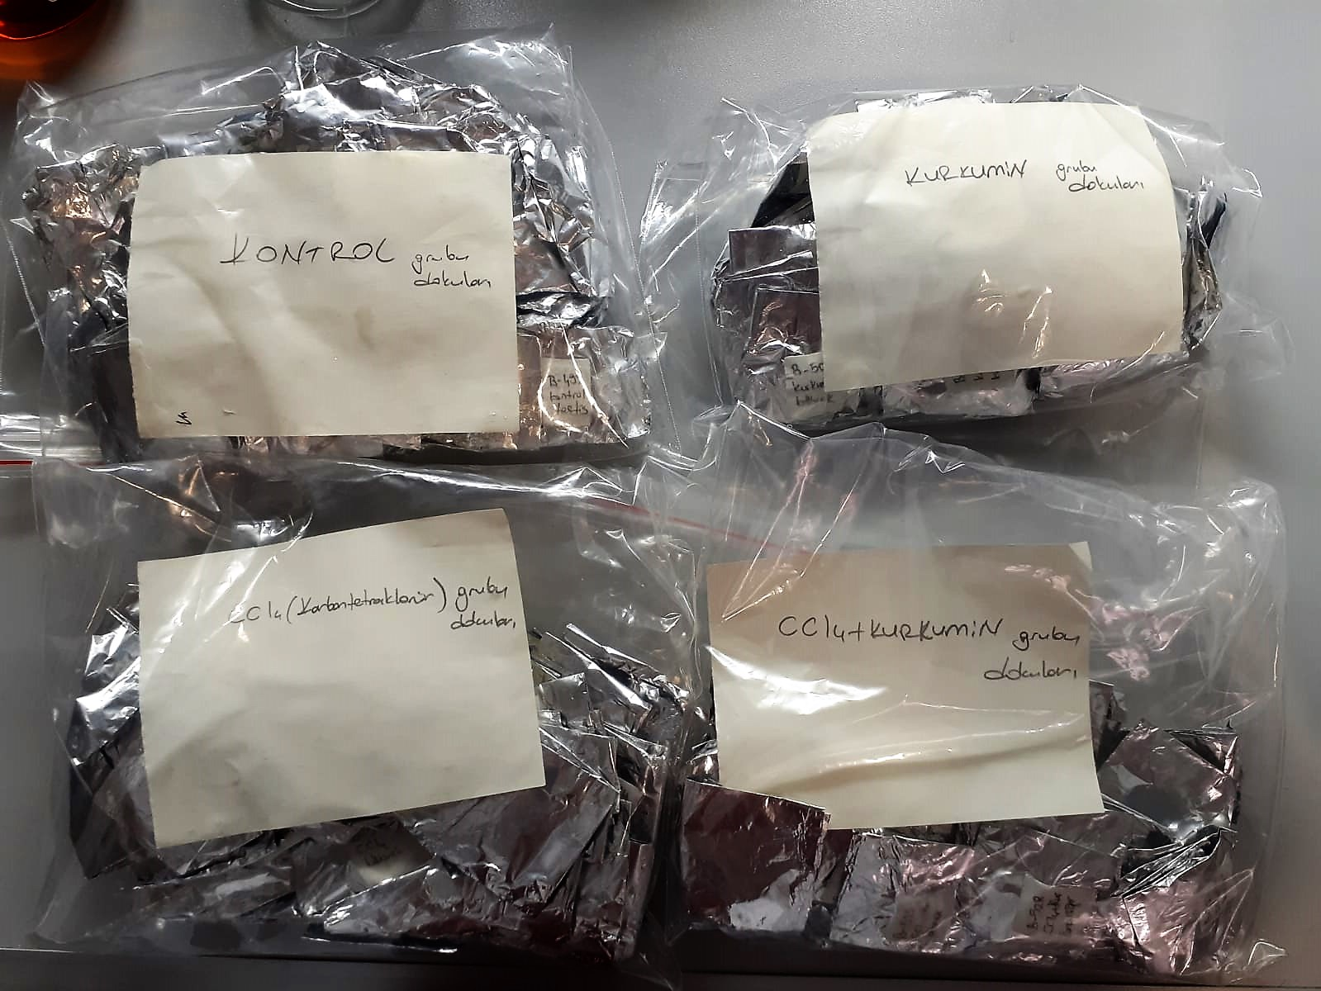

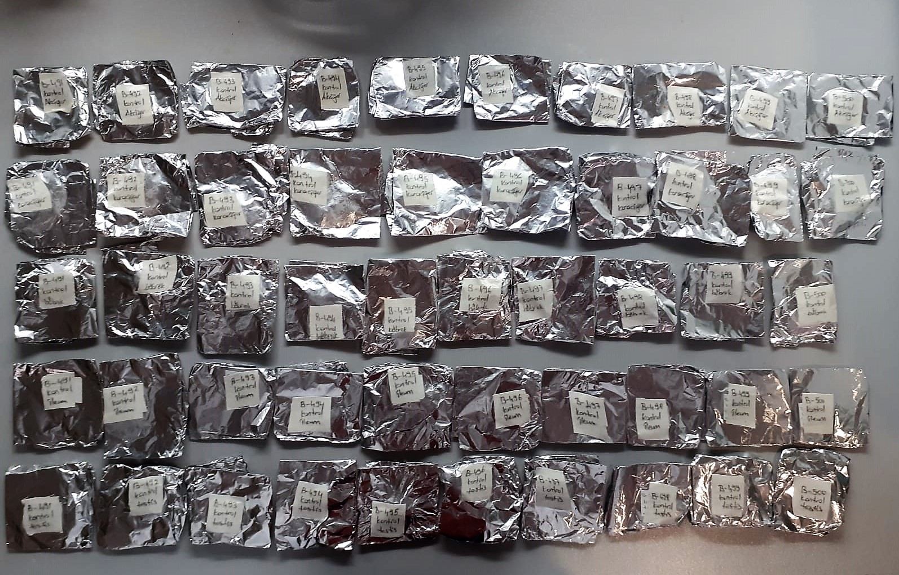

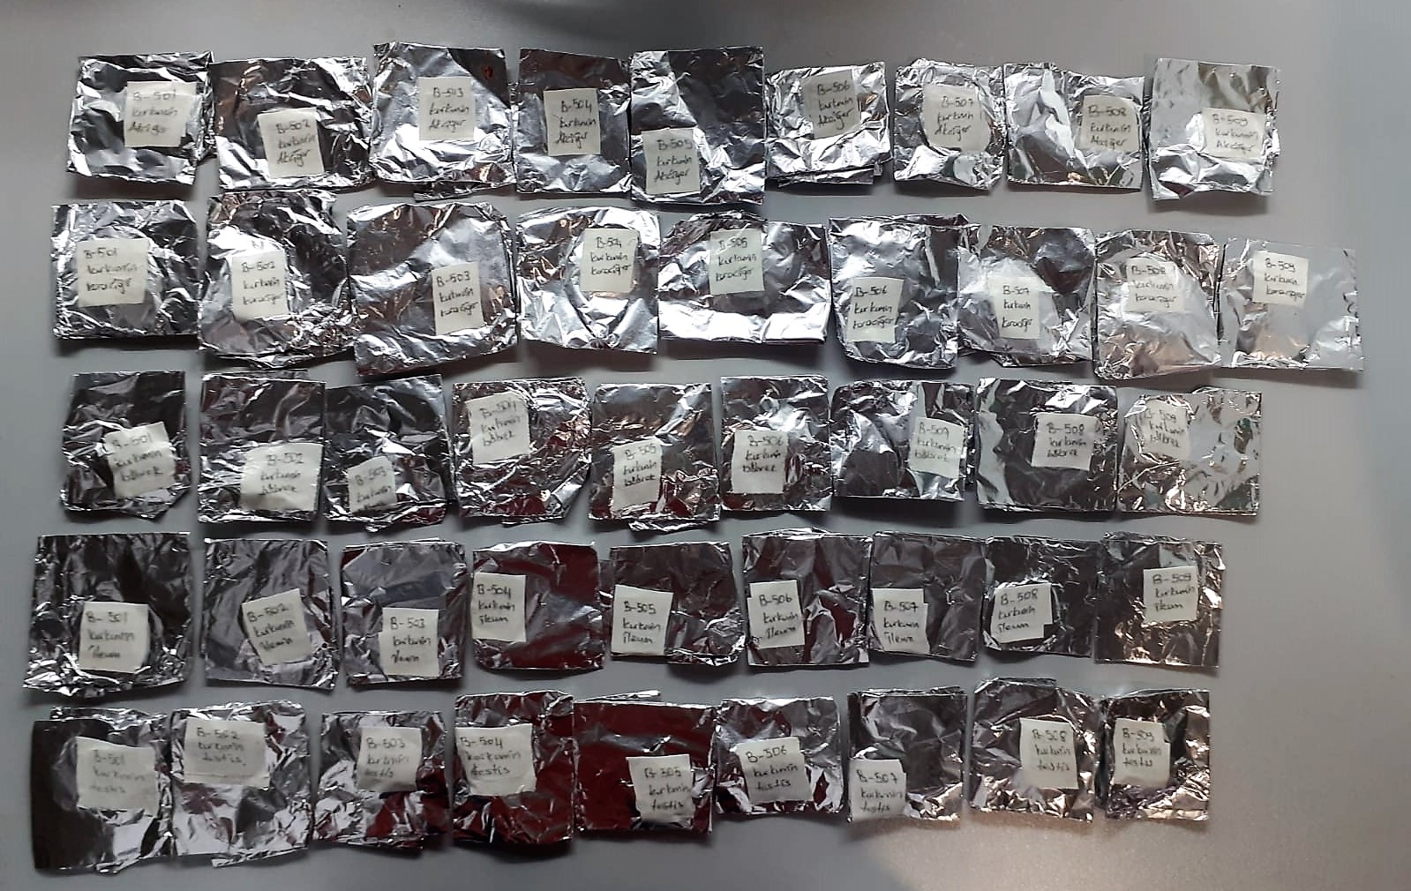

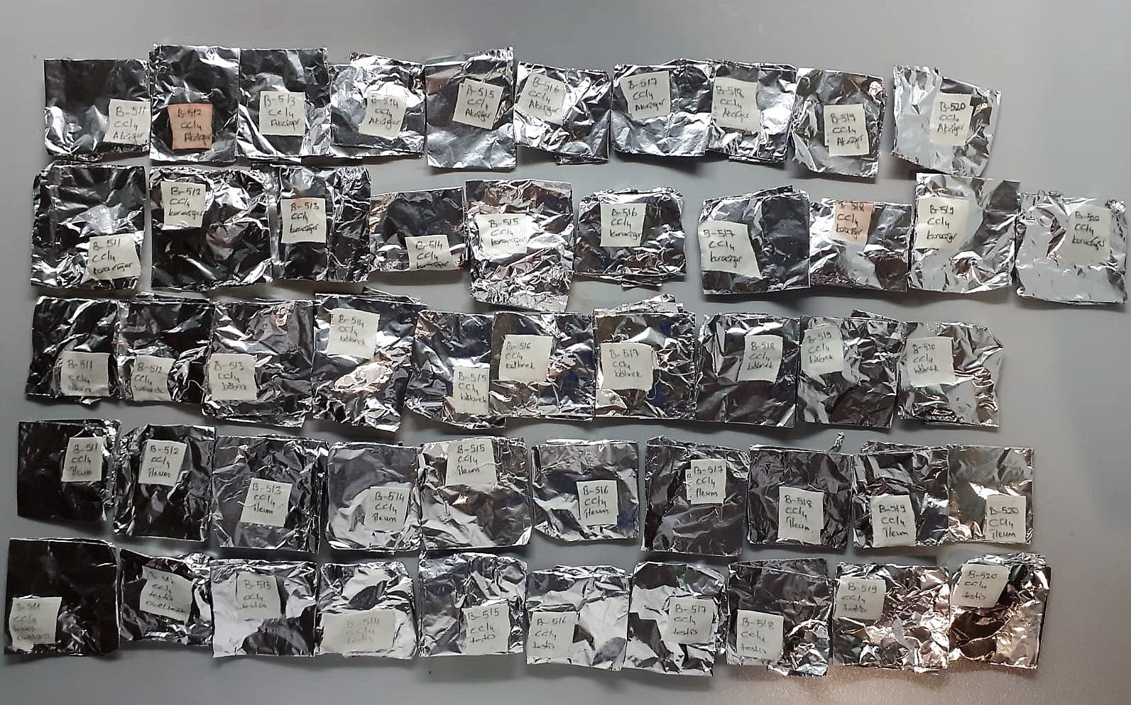

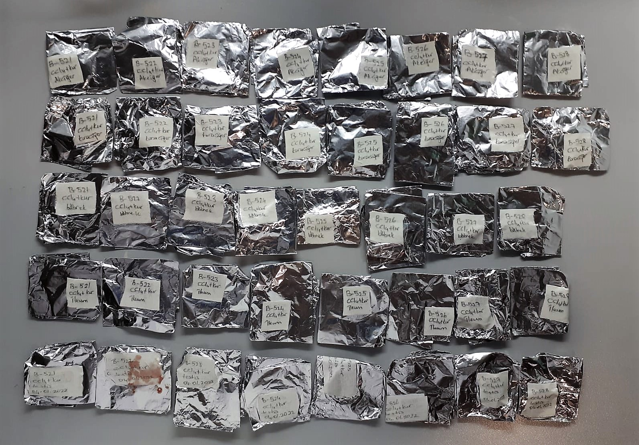

Malondialdehyde (MDA) nmol/L
The MDA level was determined by a method based
on the reaction with thiobarbituric acid (TBA) at 90–100_C
. In the TBA test reaction, MDA or MDA-like
substances and TBA react with the production of a pink
pigment with a maximum absorption at 532 nm. The
reaction was performed at pH 2–3 at 90_C for 15 min. The
sample was mixed with two volumes of cold 10% (w/v)
trichloroacetic acid for the precipitation of protein. The
precipitate was pelleted by centrifugation, and an aliquot of
the supernatant was reacted with an equal volume of 0.67%
(w/v) TBA in a boiling water bath for 10 min. After
cooling, the absorbance was read at 532 nm.

Super Oxide Dismutase (SOD) U/ml
The role of speroxide dismutase is to accelerate the dismutation of the toxic radical, produced
during oxidative energy processes to hydrogen peroxide and molecular oxygen. This method
employs xanthine and xanthine oxidase to generate superoxide radicals which react with 2-(4-
iodophenyl)-3-(4-nitrophenol)-5-phenyltetrazolium chloride to form a red formazan dye.. the
superoxide dismutase activity is then measured by the degree of inhibiton of this reaction

Catalase Assay Principle
The reaction that catalase (CAT) decomposes H2O2 can be quickly stopped by ammonium molybdate. The residual H2O2 reacts with ammonium molybdate to generate a yellowish complex.
CAT activity can be calculated by production of the yellowish complex at 405 nm.

Myeloperoxidase (MPO) U/L
MPO posseses various catalytical activities. It exhibits the main catalytical activity by the
production of hypochlorous acid (HClO) from hydrogen peroxide (H2O2) and chloride anion,
Cl- (or halide). MPO also exhibits peroxidase activity that catalyzes oxidation of a number of
substrates by H2O2. These reactions categories have been widely used to assess the
activities of MPO.
The Relassay Myeloperoxidase Chlorination Activity Assay Kit and The Relassay
Myeloperoxidase Peroxidation Activity Assay Kit are quantitative and colorimetric assay kits
for measuring the myeloperoxidase activity within a sample. In the The Relassay
Myeloperoxidase Chlorination Activity Assay Kit, MPO catalyzes the formation of
hypochlorous acid, which reacts with taurine to form taurine chloroamine. Taurine chloroamine reacts with the chromophore TNB, resulting in the formation of the colorless
product DTNB. One unit of MPO activity is defined as the amount of enzyme that hydrolyzes
the substrate and generates taurine chloramine to consume 1.0 μmole of TNB per minute.In
the The Relassay Myeloperoxidase Peroxidation Activity Assay Kit, MPO catalyzes odianisidine
to colored o-dianisidyl radical using H2O2. The increasing absorbance is
monitored at 412 nm and the activity is measured kinetically. This kit can be used manually
and easily adapted to automated analyzers.

